Informe
 | ANALISIS DE CLIENTES MAYORES

Cliente: | EMAPICA-Bomba de agua residual - Juan Santa
Ubicación: | distrito de Parcona, provincia ICA del departamento de ICA
Solicitud: | Factibilidad y Punto de Diseño |  |  |  |  | 430KW
Potencia sol. (kW): | 680 |  |  |  | Fecha de Sol. de PyO: | 2026-08-05
Alimentador: | IC106 |  |  |  | SET: | ICA
Tension (kV): | 10 |  |  |  | Transformador: | 50/30/30 MVA - ONAN
Expediente: | EXP-2026-000434

1. ANTECEDENTES

El 46239, la Unidad de Proyectos y Obras distribución solicita evaluación de Factibilidad y Punto de Diseño en media tensión, predio ubicado en el distrito de Parcona, provincia ICA del departamento de ICA.
La solicitud esta registrado con EXP-2026-000434
El interesado solicita Factibilidad y Punto de Diseño 430KW.
El interesado se encuentra próximo al alimentador IC106.
El transformador de la SET ICA tiene las siguientes características 50/30/30 MVA - ONAN .

2. DESCRIPCIÓN

Para realizar el análisis se ha considerado la información proporcionada por el interesado, reportes de mediciones de CCO e información del diagrama de Transmisión.

2.1 RED ACTUAL DE ELECTRODUNAS LL202

A) TENSION

 |  |  | Carga total
 |  |  | kW | kVAR | kVA | FP(%)
Potencia desde las fuentes |  |  | 0.99 | 999 | 2965 | 94.15
Pérdidas |  |  | 41.26 | 55.94 | 69.51 | 59.36

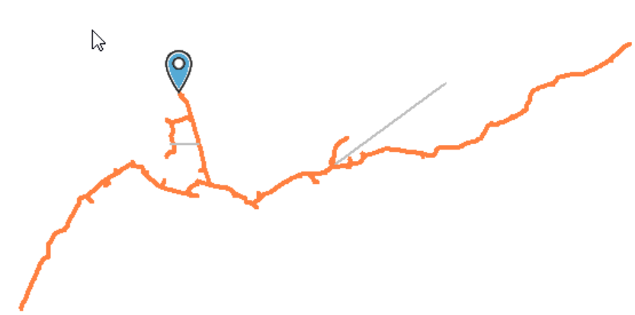
Caida de Tension | %
A | 102.30%
B | 101.72%
SET LLIPATA
C | 102.18%
MINERA FABULOSA
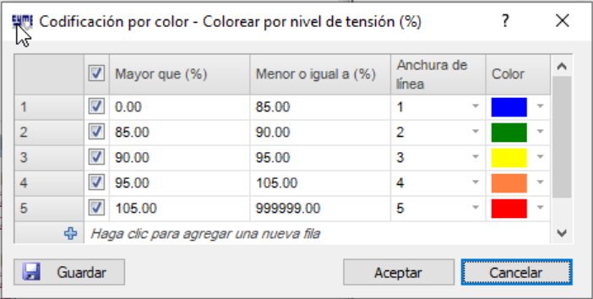

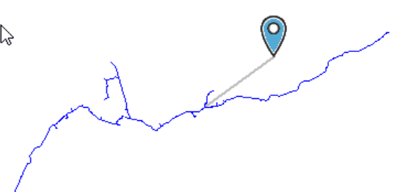
B) CARGABILIDAD
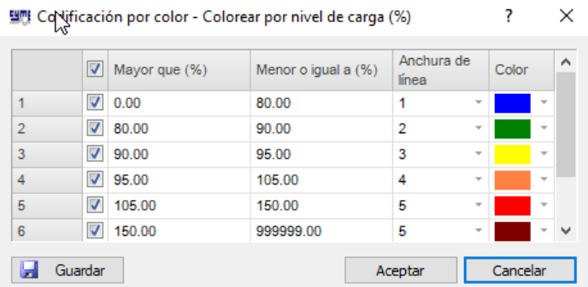
MINERA FABULOSA

SET LLIPATA

2.1 RED PROYECTADA DE ELECTRODUNAS LL202

A) TENSION

 |  |  | Carga total
 |  |  | kW | kVAR | kVA | FP(%)
Potencia desde las fuentes |  |  | 3233.12 | 1156.66 | 3433.79 | 94.16
Pérdidas |  |  | 51.12 | 71.09 | 87.56 | 58.38

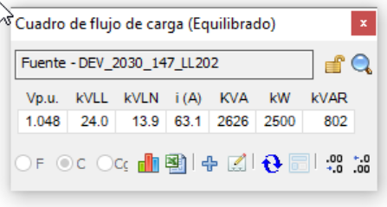
Caida de Tension | %
A | 96.52%
B | 95.99%
C | 96.43%

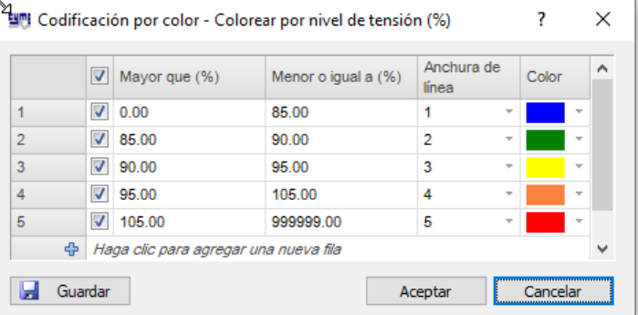

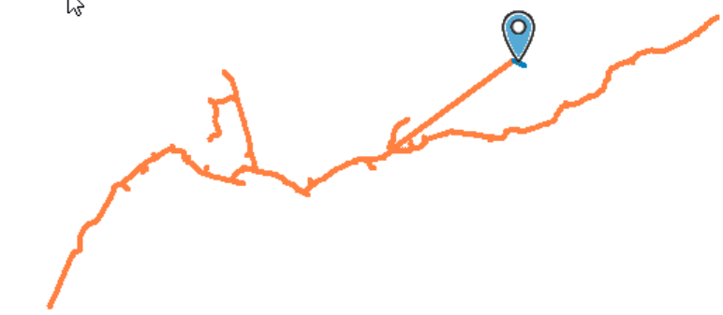
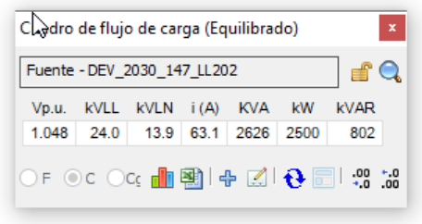
SET LLIPATA
MINERA FABULOSA

B) CARGABILIDAD

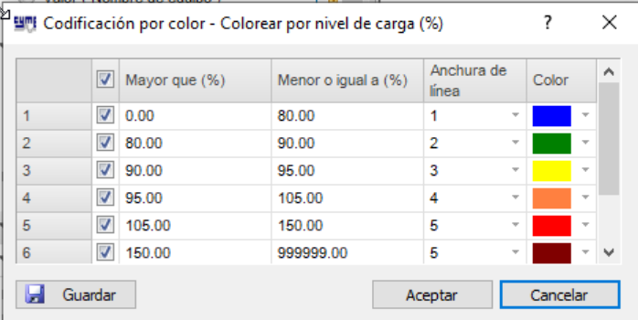
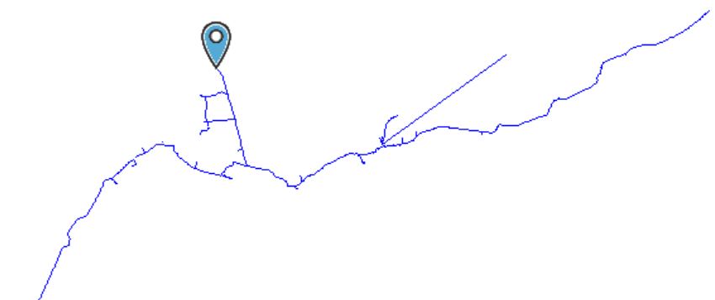
MINERA FABULOSA
SET LLIPATA

C) ANALISIS DE PERDIDAS

PORCENTAJES DE PÉRDIDAS POR SISTEMA ELÉCTRICO, RECONOCIDO POR OSINERGMIN

PERDIDA RECONOCIDA POR OSM (VAD) | Alimentador | Nombre Sist. Elect. | Codigo Sist. Elect. | Pérdidas Tec. kW (%) | Pérdidas Tec. - kWh (%)
 | IC106 | ICA | SE0044 | 1.2 | 0.79

PERDIDAS OBTENIDAS DE ESTUDIOS REALIZADOS AL ALIMENTADOR SL201 (Incorporando cargas solicitadas)

 |  |  |  | Precio de compra: | 0.2307 | S/kWh
 | MD kW | MD kWh | Pérdidas Tec. kWh - año | Pérdidas Tec. KWh (%) | Pérdida/año no reconocida (S/.)
ESTADO ACTUAL LL202 | 2,791.00 | 18,092,378.40 | 63,830.00 | 0.35% | -18,248.32
ESTADO PRYECTADO LL202 | 3,233.12 | 20,958,377.09 | 505,500.00 | 2.41% | 78,421.58

Resultados de escenarios
ESCENARIO ACTUAL DEL ALIMENTADOR LL202
1 | Estado actual.
 | 𝑓𝑝é𝑟𝑑𝑖𝑑𝑎𝑠 = 0,3∗𝑓𝑐𝑎𝑟𝑔𝑎+0,7∗𝑓𝑐𝑎𝑟𝑔𝑎2 | Vp.u. | kVLL | kVLN | i (A) | KVA | kW | kVAR
 |  | 0.99 | 9.9 | 5.7 | 172 | 2965 | 2791 | 999
 | FC | 0.74
 | Fperdida | 0.61

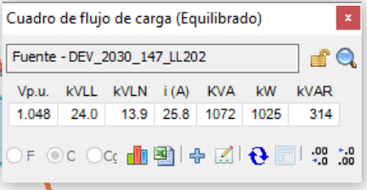
 | Costo anual de las pérdidas del sistema |  |  |  |  |  | Condiciones anormales |  |  |  |  | Flujo de carga - Reporte sumario
 |  | kW | MW-h/año | k$/año |  |  |  | Fase | Conteo | Peor caso | Valor | Resumen total | kW | kvar | kVA | FP(%)
 | Pérdidas en las líneas | 19.9 | 63.83 | 6.38 |  |  | Sobrecarga | A | 2 | SEC_2010_329525_SE70004 | 173.76% | Fuentes (Potencia de equilibrio) | 2791.27 | 999.46 | 2964.81 | 94.15
 | Pérdidas en los cables | 0 | 0 | 0 |  |  |  | B | 1 | SEC_2010_329525_SE70004 | 173.76% | Generadores | 0 | 0 | 0 | 0
 | Pérdidas de carga del transformador | 0 | 0 | 0 |  |  |  | C | 1 | SEC_2010_329525_SE70004 | 173.76% | Producción total | 2791.27 | 999.46 | 2964.81 | 94.15
 | Pérdidas en vacío del transformador | 0 | 0 | 0 |  |  | Subtensión | A | 0 | NODE_2010_329638_SE70063_VIRTUAL | 102.30% | Carga leída (no regulada) | 2750.04 | 959.45 | 2912.61 | 94.42
 | Pérdidas totales | 19.9 | 63.83 | 6.38 |  |  |  | B | 0 | NODE_2010_329580_SE70029_VIRTUAL | 101.72% | Carga utilizada (regulada) | 2750.01 | 959.4 | 2912.56 | 94.42
 |  |  |  |  |  |  |  | C | 0 | NODE_2010_329638_SE70063_VIRTUAL | 102.18% | Condensadores shunt (regulados) | 0 | 0 | 0 | 0
 | Dato del registro de mediciones |  |  |  |  |  | Sobretensión | A | 0 | NET_2030_147_LL202 | 104.83% | Reactancias shunt(reguladas) | 0 | 0 | 0 | 0
 | Energia kwh/año |  |  |  |  |  |  | B | 0 | NET_2030_147_LL202 | 104.83% | Motores | 0 | 0 | 0 | 0
 | Energia MW-h/año |  |  |  |  |  |  | C | 0 | NET_2030_147_LL202 | 104.83% | Cargas totales | 2750.01 | 959.4 | 2912.56 | 94.42
 |  |  |  |  |  |  |  |  |  |  |  | Capacitancia del cable | 0 | -8.24 | 8.24 | 0
 |  |  |  |  |  |  |  |  |  |  |  | Capacitancia de la línea | 0 | -7.64 | 7.64 | 0
 |  |  |  |  |  |  |  |  |  |  |  | Capacitancia shunt total | 0 | -15.88 | 15.88 | 0
 |  |  |  |  |  |  |  |  |  |  |  | Pérdidas en las líneas | 40.1 | 54.99 | 68.06 | 58.92
 |  |  |  |  |  |  |  |  |  |  |  | Pérdidas en los cables | 1.16 | 0.95 | 1.49 | 77.38
 |  |  |  |  |  |  |  |  |  |  |  | Pérdidas de carga del transformador | 0 | 0 | 0 | 0
 |  |  |  |  |  |  |  |  |  |  |  | Pérdidas en vacío del transformador | 0 | 0 | 0 | 0
 |  |  |  |  |  |  |  |  |  |  |  | Pérdidas totales | 41.26 | 55.94 | 69.51 | 59.36

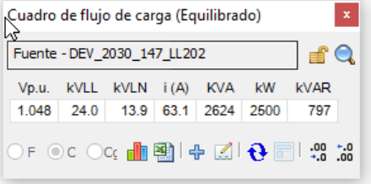
 | ESCENARIO PROYECTADO DEL ALIMENTADOR A LL202

1 | Estado proyectado_parte 1
 | 𝑓𝑝é𝑟𝑑𝑖𝑑𝑎𝑠 = 0,3∗𝑓𝑐𝑎𝑟𝑔𝑎+0,7∗𝑓𝑐𝑎𝑟𝑔𝑎2 | Vp.u. | kVLL | kVLN | i (A) | KVA | kW | kVAR
 |  | 0.99 | 9.9 | 5.7 | 199 | 3233.12 | 3233.12 | 1156.66
 | FC | 0.74
 | Fperdida | 0.61

 | Costo anual de las pérdidas del sistema |  |  |  |  |  | Condiciones anormales |  |  |  |  | Flujo de carga - Reporte sumario
 |  | kW | MW-h/año | k$/año |  |  |  | Fase | Conteo | Peor caso | Valor | Resumen total | kW | kvar | kVA | FP(%)
 | Pérdidas en las líneas | 157.61 | 505.5 | 50.55 |  |  | Sobrecarga | A | 2 | SEC_2010_329525_SE70004 | 173.67% | Fuentes (Potencia de equilibrio) | 3233.12 | 1156.66 | 3433.79 | 94.16
 | Pérdidas en los cables | 0 | 0 | 0 |  |  |  | B | 1 | SEC_2010_329525_SE70004 | 173.66% | Generadores | 0 | 0 | 0 | 0
 | Pérdidas de carga del transformador | 0 | 0 | 0 |  |  |  | C | 1 | SEC_2010_329525_SE70004 | 173.68% | Producción total | 3233.12 | 1156.66 | 3433.79 | 94.16
 | Pérdidas en vacío del transformador | 0 | 0 | 0 |  |  | Subtensión | A | 0 | 37 | 96.52% | Carga leída (no regulada) | 3182.04 | 1101.44 | 3367.28 | 94.5
 | Pérdidas totales | 157.61 | 505.5 | 50.55 |  |  |  | B | 0 | 37 | 95.99% | Carga utilizada (regulada) | 3182 | 1101.38 | 3367.22 | 94.5
 |  |  |  |  |  |  |  | C | 0 | 37 | 96.43% | Condensadores shunt (regulados) | 0 | 0 | 0 | 0
 | Dato del registro de mediciones |  |  |  |  |  | Sobretensión | A | 0 | NET_2030_147_LL202 | 104.83% | Reactancias shunt(reguladas) | 0 | 0 | 0 | 0
 | Energia kwh/año |  |  |  |  |  |  | B | 0 | NET_2030_147_LL202 | 104.83% | Motores | 0 | 0 | 0 | 0
 | Energia MW-h/año |  |  |  |  |  |  | C | 0 | NET_2030_147_LL202 | 104.83% | Cargas totales | 3182 | 1101.38 | 3367.22 | 94.5
 |  |  |  |  |  |  |  |  |  |  |  | Capacitancia del cable | 0 | -8.2 | 8.2 | 0
 |  |  |  |  |  |  |  |  |  |  |  | Capacitancia de la línea | 0 | -7.61 | 7.61 | 0
 |  |  |  |  |  |  |  |  |  |  |  | Capacitancia shunt total | 0 | -15.81 | 15.81 | 0
 |  |  |  |  |  |  |  |  |  |  |  | Pérdidas en las líneas | 49.86 | 70.05 | 85.99 | 57.99
 |  |  |  |  |  |  |  |  |  |  |  | Pérdidas en los cables | 1.25 | 1.03 | 1.62 | 77.17
 |  |  |  |  |  |  |  |  |  |  |  | Pérdidas de carga del transformador | 0 | 0 | 0 | 0
 |  |  |  |  |  |  |  |  |  |  |  | Pérdidas en vacío del transformador | 0 | 0 | 0 | 0
 |  |  |  |  |  |  |  |  |  |  |  | Pérdidas totales | 51.12 | 71.09 | 87.56 | 58.38

